報告書
（様式）AFC20220720
異常処置報告書 |  |  |  |  |  |  |  |  | 旭化成ファインケム（株）
 |  |  |  | 確認 | 確認 | 許可 |  |  | 作成
件名 | TP-112ポンプ故障 |  |  |  |  | 課長 | 係長 | 職長 | 岩戸 2023.04.14
発生日時 | 2023-02-03 | 工程 | 活性剤工程
発見者 | 岩戸 | 応援者 | 高橋（良）、高田、吉本
異常内容 |  | 原因（推定） |  | 対応
・ 2月3日（日）15：00 単蒸留完了後、TT-19に移送し排水を行おうとしたがポンプ（TP-112）が動かなかった。 ※排水がなかったので1日ほどポンプを停止していた。） |  | 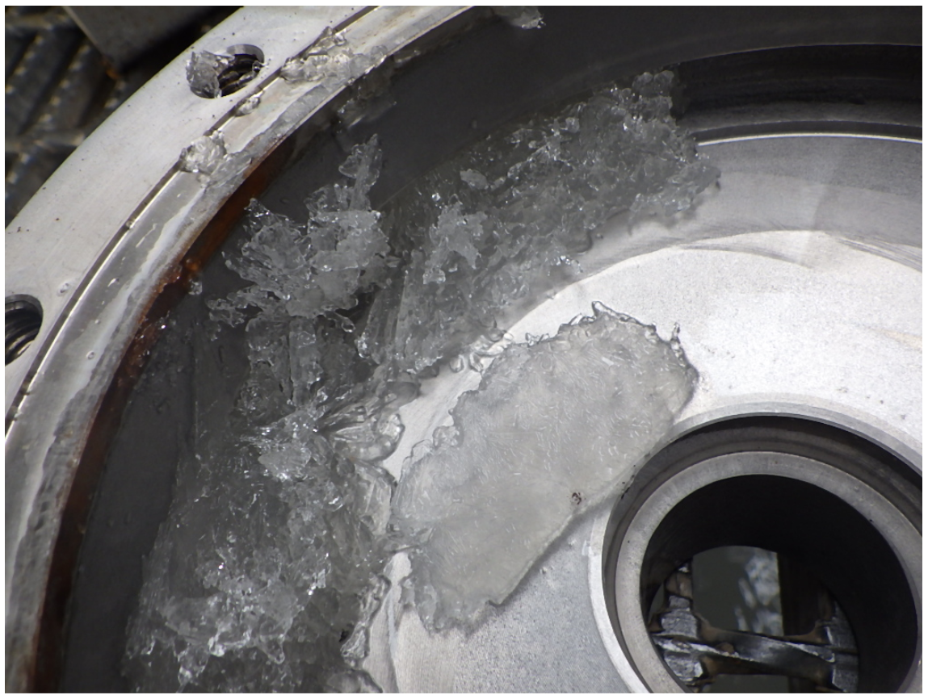 １）現場調査 ・1日ほど停止してからの運転。 ２）保全調査 ・設技富高さん立ち合いの元。サーマルのトリップ確認、解除。再運転、「ＳＷを入れた直後にアンペアが振り切り。ポンプの方も動かない。」ことを確認した。 ⇒結果：①ポンプの異音なし：動かない。②触手にて温度確認：異常なし、③ベアリングモニター正常範囲。④アンメーター、電流値 振り切り。 ・設技、富高さん富山さん立ち合いの元もう一度実施。再々運転、ＳＷを入れた直後にアンペアが振り切り。ポンプの方も動かない。 ３）ポンプ内部の液が固まっている事が想定される ※硫酸ナトリウム析出の懸念あり？ 2/6月曜日にﾎﾟﾝﾌﾟ点検にて確認 |  | 1）応急対応 ・現場調査：※現場タッチパネルアラーム確認。ポンプのサクション、デリベリ側の詰まりが無いか確認の為水押しを行ったがTT-19の液面計が上昇したので配管内に詰まりが無い事確認した。 ・連絡：職長に連絡、状況を説明した。（15：41） ２）保全対応 ・工程担当者に工事依頼作成 （設技富山さんに連絡済み2/6日に点検予定）ポンプの状態を確認してもらう ・サクション、デリベリライン水押し洗浄 ・生産調整依頼 ３）今後の対応 ・2/6 部品が有れば半日で工事完了⇒完了 ・部品がない場合は、1週間ほど運転できないため変更管理にてNT-29にて排水する変更管理を計画中⇒無し。 ・ポンプケーシング部に結晶が析出していた場合、ケーシング部にSTMトレース、保温を設置の検討(ポンプ耐熱注意仕様要確認)。 ・ポンプ停止時の操作(洗浄)を再確認。 ４）経過 ・2023/2/7メンテナンス結果 ・ケーシング部に結晶確認。 ・固形物除去及び洗浄実施後、スムーズにインペラが回転することを確認。 ・結晶固着が原因にて送液不良となった。 ５）生産の影響 ・1日遅れとなるが、2月度バッチ数に変更なし。 ６) 廃液管理について 「マスバランスシート」より以下の割合で塩が含まれる。 ・NaCL … 317Kg(5％) ・Na2SO4 … 1,006Kg(16％) 「溶解度シート」より、内温20度以下になると温度差分のNa2SO4が析出する。 固結対策としてタンク内温を50℃以上で管理している(タンクジャケットに蒸気が入る)フロー参照。 L：50℃、H:60℃※蒸気バルブ自動開閉。 今回はポンプ停止時の洗浄が不十分でポンプケーシングにて温度が低下し析出した。 配管のつまりは確認されなかった。

(廃液情報)

 | NaCl溶解度 |  | NaCl生成量
0 | 1891 | 100 | 317
10 | 1892
20 | 1899
25 | 1904
30 | 1911
40 | 1926
50 | 1943
60 | 1965
80 | 2014
100 | 2082
 | Na2SO4溶解度 |  | Na2SO4生成量
0 | 239 | 100 | 1006
10 | 477
20 | 1010
25 | 1486
30 | 2186
40 | 2634
50 | 2460
60 | 2392
80 | 2293
100 | 2239

この差分が析出
析出しない

コメント | （中島2/7コメント） ・素早い対応ご苦労様でした。 ・硫酸Naが析出するメカニズムを追記して下さい。32℃以下になると結晶水を取り込んで、析出が起きます。さらに温度が下がり-1.2℃まで下がると共晶状態（氷）となり、析出します。温度管理がどのようになっていたのかも追記して下さい。

報告書 (2)
（様式）AFC20220720
異常処置報告書 |  |  |  |  |  |  |  |  | 旭化成ファインケム（株）
 |  |  |  | 確認 | 確認 | 許可 |  |  | 作成
件名 | TP-112ポンプ故障 |  |  |  |  | 課長 | 係長 | 職長 | 岩戸 2023.04.14
発生日時 | 2023-02-03 | 工程 | 活性剤工程
発見者 | 岩戸 | 応援者 | 高橋（良）、高田、吉本
異常内容 |  | 原因（推定） |  | 対応
・ 2月3日（日）15：00 単蒸留完了後、TT-19に移送し排水を行おうとしたがポンプ（TP-112）が動かなかった。 ※排水がなかったので1日ほどポンプを停止していた。） |  | １）現場調査 ・1日ほど停止してからの運転。 ２）保全調査 ・設技富高さん立ち合いの元。サーマルのトリップ確認、解除。再運転、「ＳＷを入れた直後にアンペアが振り切り。ポンプの方も動かない。」ことを確認した。 ⇒結果：①ポンプの異音なし：動かない。②触手にて温度確認：異常なし、③ベアリングモニター正常範囲。④アンメーター、電流値 振り切り。 ・設技、富高さん富山さん立ち合いの元もう一度実施。再々運転、ＳＷを入れた直後にアンペアが振り切り。ポンプの方も動かない。 ３）ポンプ内部の液が固まっている事が想定される ※硫酸ナトリウム析出の懸念あり？ 2/6月曜日にﾎﾟﾝﾌﾟ点検にて確認 |  | 1）応急対応 ・現場調査：※現場タッチパネルアラーム確認。ポンプのサクション、デリベリ側の詰まりが無いか確認の為水押しを行ったがTT-19の液面計が上昇したので配管内に詰まりが無い事確認した。 ・連絡：職長に連絡、状況を説明した。（15：41） ２）保全対応 ・工程担当者に工事依頼作成 （設技富山さんに連絡済み2/6日に点検予定）ポンプの状態を確認してもらう ・サクション、デリベリライン水押し洗浄 ・生産調整依頼 ３）今後の対応 ・2/6 部品が有れば半日で工事完了⇒完了 ・部品がない場合は、1週間ほど運転できないため変更管理にてNT-29にて排水する変更管理を計画中⇒無し。 ・ポンプケーシング部に結晶が析出していた場合、ケーシング部にSTMトレース、保温を設置の検討(ポンプ耐熱注意仕様要確認)。 ・ポンプ停止時の操作(洗浄)を再確認。 ４）経過 ・2023/2/7メンテナンス結果 ・ケーシング部に結晶確認。 ・固形物除去及び洗浄実施後、スムーズにインペラが回転することを確認。 ・結晶固着が原因にて送液不良となった。 ５）生産の影響 ・1日遅れとなるが、2月度バッチ数に変更なし。 ６) 廃液管理について 「マスバランスシート」より以下の割合で塩が含まれる。 ・NaCL … 317Kg(5％) ・Na2SO4 … 1,006Kg(16％) 「溶解度シート」より、内温20度以下になると温度差分のNa2SO4が析出する。 固結対策としてタンク内温を50℃以上で管理している(タンクジャケットに蒸気が入る)フロー参照。 L：50℃、H:60℃※蒸気バルブ自動開閉。 今回はポンプ停止時の洗浄が不十分でポンプケーシングにて温度が低下し析出した。 配管のつまりは確認されなかった。

(廃液情報)

 | NaCl溶解度 |  | NaCl生成量
0 | 1891 | 100 | 317
10 | 1892
20 | 1899
25 | 1904
30 | 1911
40 | 1926
50 | 1943
60 | 1965
80 | 2014
100 | 2082
 | Na2SO4溶解度 |  | Na2SO4生成量
0 | 239 | 100 | 1006
10 | 477
20 | 1010
25 | 1486
30 | 2186
40 | 2634
50 | 2460
60 | 2392
80 | 2293
100 | 2239

この差分が析出
析出しない

コメント | （中島2/7コメント） ・素早い対応ご苦労様でした。 ・硫酸Naが析出するメカニズムを追記して下さい。32℃以下になると結晶水を取り込んで、析出が起きます。さらに温度が下がり-1.2℃まで下がると共晶状態（氷）となり、析出します。温度管理がどのようになっていたのかも追記して下さい。

溶解度
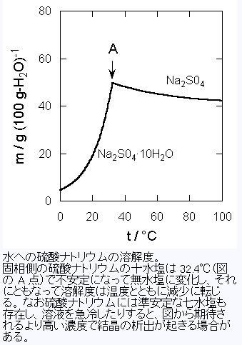

析出しない
この差分が析出

NaCl生成量 |  |  |  | 317 | kg | ※ACMT-L7DMスケール
Na2SO4生成量 |  |  |  | 1006 | kg
MT-29内の水の量（またはMK-04蒸留後ボトムの水の量） |  |  |  | 5.3 | m3 | このバランスだと20℃以上での管理が必須。
 |  |  |  |  |  | NaClは理論上は析出しない |  |  |  |  |  | http://kuchem.kyoto-u.ac.jp/ubung/yyosuke/lclec_text/chemliq04_c05.htm

改訂4阪 化学便覧 基礎編Ⅱ
 | 温度 | 0 | 10 | 20 | 25 | 30 | 40 | 50 | 60 | 80 | 100
NaCl | 飽和溶液100g中の溶解量[g] | 26.3 | 26.31 | 26.38 | 26.43 | 26.5 | 26.65 | 26.83 | 27.05 | 27.54 | 28.2
 | 水100gに溶解する量[g] | 35.7 | 35.7 | 35.8 | 35.9 | 36.1 | 36.3 | 36.7 | 37.1 | 38.0 | 39.3
 | 水1m3に溶解する量[kg] | 357 | 357 | 358 | 359 | 361 | 363 | 367 | 371 | 380 | 393
 | 水＊m3に溶解する量[kg] | 1891 | 1892 | 1899 | 1904 | 1911 | 1926 | 1943 | 1965 | 2014 | 2082
Na2SO4 | 飽和溶液100g中の溶解量[g] | 4.31 | 8.26 | 16 | 21.9 | 29.2 | 33.2 | 31.7 | 31.1 | 30.2 | 29.7
 | 水100gに溶解する量[g] | 4.5 | 9.0 | 19.0 | 28.0 | 41.2 | 49.7 | 46.4 | 45.1 | 43.3 | 42.2
 | 水1m3に溶解する量[kg] | 45 | 90 | 190 | 280 | 412 | 497 | 464 | 451 | 433 | 422
 | 水＊m3に溶解する量[kg] | 239 | 477 | 1010 | 1486 | 2186 | 2634 | 2460 | 2392 | 2293 | 2239

フロー
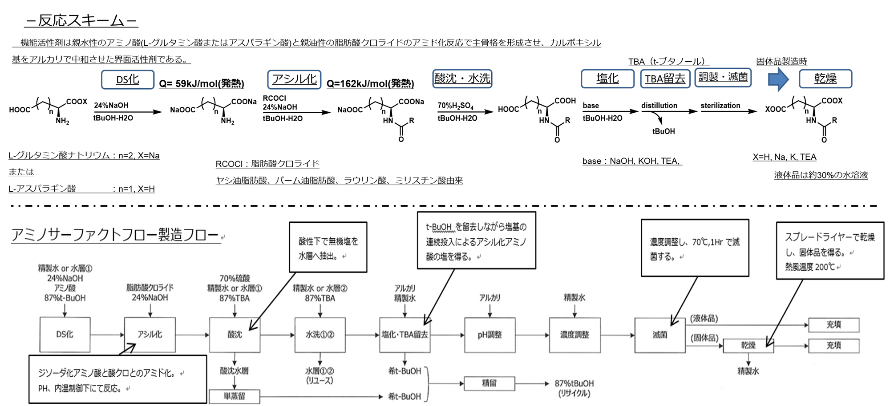

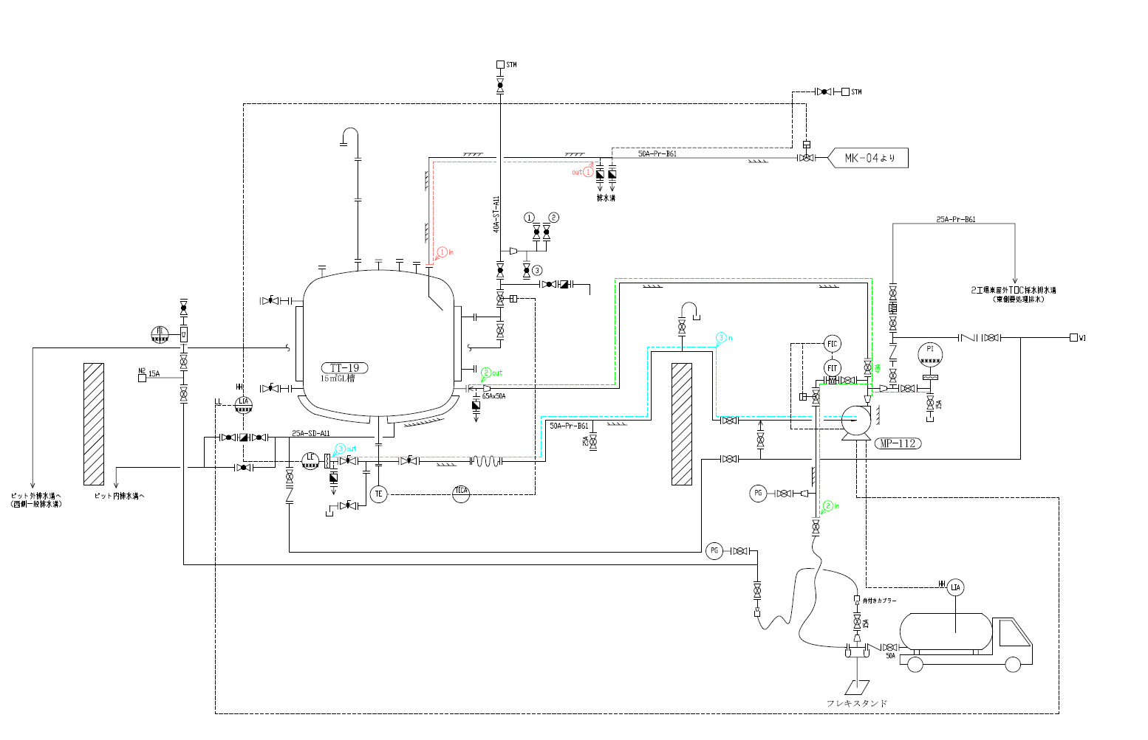

TT-19排水

精製工程にて発生する硫酸ナトリウムを含む廃液を排出する工程にて発生したトラブル。
該当ポンプは排水ポンプとなる。
ケーシングに結晶の噛み込みを確認。
ポンプ停止時の洗浄に問題がなかったか確認中。

L:50℃、H:60℃
50℃を下回るとジャケットに蒸気が入り温度制御する。

メンテナンス結果
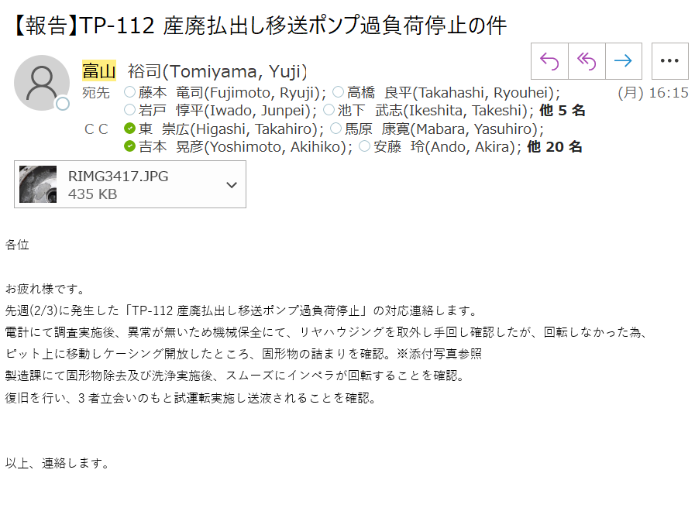

ACMT-L7本計算
ACMT-L マスバランス（RC用） |  |  |  |  |  |  |  |  |  |  |  |  |  | 参考データ：添加剤事業部技術資料『AS_05_酸沈分層工程.pdf』，『AS_06_水洗工程.pdf』，AFCラボデータ『AS001，AS002』
 |  |  |  |  |  |  |  |  |  |  |  |  |  | 注）：理論値，実測値，想定値が含まれていることに注意。また酸沈，水洗①，水洗②の組成バランスはt-BuOH、水の量およびpH・温度で変動するので注意
 |  | 1092.96
 |  | 95.04 |  |  |  | DS化原料 |  |  |  | ライン洗 |  |  |  | アシル化原料 |  |  |  | ライン洗 |  |  | 組成調製 |  |  |  |  | 粗中和 |  |  |  | 酸沈・循環ライン洗 |  |  | 水層ライン洗 |  |  |  |  | 水洗① |  |  |  | 水層①ライン洗 |  |  |  |  | 水洗② |  |  |  | 水層②ライン洗 |  |  |  |  | ライン洗 |  |  | 希釈 |  |  |  |  |  |  | 塩化・TBA留去 |  |  |  |  |  |  | pH調整 |  |  |  |  |  | ライン洗 |  |  | 濃度調製
 |  | CAS | 化 | 安 | MW | kg | kmol | ↓条件 |  | kg | kmol | ↓条件 |  | kg | kmol | ↓条件 |  | kg | kmol | ↓条件 | kg | kmol | ↓条件 |  |  | kg | kmol | ↓条件 |  | kg | kmol | ↓条件 | kg | kmol | ↓条件 |  |  | kg | kmol | ↓条件 |  | kg | kmol | ↓条件 |  |  | kg | kmol | ↓条件 |  | kg | kmol | ↓条件 |  |  | kg | kmol | ↓条件 | kg | kmol | ↓条件 |  |  |  |  | kg | kmol | ↓条件 |  |  |  |  | kg | kmol | ↓条件 |  |  |  | kg | kmol | ↓条件 | kg | kmol | ↓条件
 | 精製水 | 7732-18-5 | ― | ― | 18.02 | 1861 | 103.3 |  |  | 100 | 5.5 | 100 L |  |  |  |  |  | 300 | 16.6 | 300 L | 0 | 0.0 |  |  |  | 0 | 0.0 | 70% |  | 50 | 2.8 | 50 L | 100 | 5.5 | 100 L |  |  | 822 | 45.6 | 3120 |  | 50 | 2.8 | 50 L |  |  | 2103 | 116.7 | 2231 |  | 50 | 2.8 | 50 L |  |  |  |  |  | 1709 | 94.8 | 0.5 |  |  |  |  | 4902 | 272.0 |  |  |  |  |  |  |  |  |  |  |  | 100 | 5.5 | 100 L | 543 | 30.1
90%TEA | トリエタノールアミン | 102-71-6 | (2)-308 | ― | 149.19 |  |  |  |  |  |  |  |  |  |  |  |  |  |  |  |  |  |  |  |  |  |  |  |  |  |  |  |  |  |  |  |  |  |  |  |  |  |  |  |  |  |  |  |  |  |  |  |  |  |  |  |  |  | 789 | 5.29 | 0.9 |  |  |  |  |  |  |  |  |  |  |  | 88 | 0.6 | 0.1
 | 水 | 7732-18-5 | ― | ― | 18.02 |  |  |  |  |  |  |  |  |  |  |  |  |  |  |  |  |  |  |  |  |  |  |  |  |  |  |  |  |  |  |  |  |  |  |  |  |  |  |  |  |  |  |  |  |  |  |  |  |  |  |  |  |  | 88 | 4.9 |  |  |  |  |  |  |  |  |  |  |  |  | 10 | 0.5
70%濃硫酸 | 硫酸 | 7664-93-9 | (1)-430 | ― | 98.08 |  |  |  |  |  |  |  |  |  |  |  |  |  |  |  |  |  |  |  |  | 525 | 5.4 | 0.76 |  | 173 | 1.8 | 0.25
 | 水 | 7732-18-5 | ― | ― | 18.02 |  |  |  |  |  |  |  |  |  |  |  |  |  |  |  |  |  |  |  |  | 225 | 12.5 | 70% |  | 74 | 4.1 | 70% |  |  |  |  |  |  |  |  |  |  |  |  |  |  |  |  |  |  |  |  |  |  |  |  |  |  | 877 | 48.7 | 45% |  |  |  |  |  |  |  |  |  |  |  | 97 | 5.4 | 45%
Y-AN | coco-Cl | 68187-89-3 | (2)-632, (2)-3552 | ― | 218.76 |  |  |  |  |  |  |  |  | 1210 | 5.5 | 94.1% | 180kg
 | coco | 61788-47-4 | (2)-608,(2)-609 | ― | 200.32 |  |  |  |  |  |  |  |  | 25 | 0.1 | 2% | 7本
87% t-BuOH | t-BuOH | 75-65-0 | (2)-3049 | 2-(8)-303 | 74.12 | 791 | 10.7 | 87% | 0.82 | 0 | 0.0 | 0 L |  |  |  |  | 98% | 14.268 | 0.2 | 20 L | 0 | 0.0 | 0L |  |  |  |  |  |  | 0 | 0.0 | 0 L | 0 | 0.0 | 0 L |  |  | 433 | 5.8 | 20% |  | 0 | 0.0 | 0 L |  |  | 112 | 1.5 | 5% |  | 0 | 0.0 | 0 L |  |  | 143 | 1.9 | 200 L
 | 水 | 7732-18-5 | ― | ― | 18.02 | 118 | 6.6 | 25.00 |  | 0 | 0.0 |  |  |  |  |  | 25 | 2 | 0.1 |  | 0 | 0.0 |  |  |  |  |  |  |  | 0 | 0.0 |  | 0 | 0.0 |  |  |  | 65 | 3.6 |  |  | 0 | 0.0 |  |  |  | 17 | 0.9 |  |  | 0 | 0.0 |  |  |  | 21 | 1.2
24%NaOH | NaOH | 1310-73-2 | (1)-410 | ― | 40.00 | 237 | 5.9 | 1.01 |  |  |  |  |  | 312 | 7.8 | 1.41
 | 水 | 7732-18-5 | ― | ― | 18.02 | 752 | 41.7 | 24% |  |  |  |  |  | 988 | 54.8
MSG 1水和物 | Glu/Na | 142-47-2 | (9)-1540 | ― | 169.11 | 994 | 5.9 | 24.50 | 1100
 | 水 | 7732-18-5 | ― | ― | 18.02 | 106 | 5.9
AS系 水層 | 水層液量 | ― | ― | ― | ― | 0 | ― | 水層① |  |  |  |  |  |  |  |  |  |  |  |  | 0 |  | 水層① |  |  |  |  |  |  |  |  |  |  |  |  |  |  | 1800 |  | 水層②
 | coco | 61788-47-4 | (2)-608,(2)-609 | ― | 200.32 | 0 | 0.0 | 300 |  |  |  |  |  |  |  |  |  |  |  |  | 0 | 0.0 | 300 |  |  |  |  |  |  |  |  |  |  |  |  |  |  | 0 | 0.0 | 200
 | coco-Glu | 287735-35-7 | (2)-2713 | ― | 329.44 | 0 | 0.0 | 14700 |  |  |  |  |  |  |  |  |  |  |  |  | 0 | 0.0 | 14700 |  |  |  |  |  |  |  |  |  |  |  |  |  |  | 20 | 0.1 | 10900
 | α-二量体（遊離） | 調査表参照 | (2)-2713 | ― | 458.55 | 0 | 0.0 | 200 |  |  |  |  |  |  |  |  |  |  |  |  | 0 | 0.0 | 200 |  |  |  |  |  |  |  |  |  |  |  |  |  |  | 0 | 0.0 | 200
 | γ-二量体（遊離） | 調査表参照 | (2)-2713 | ― | 458.55 | 0 | 0.0 | 200 |  |  |  |  |  |  |  |  |  |  |  |  | 0 | 0.0 | 200 |  |  |  |  |  |  |  |  |  |  |  |  |  |  | 0 | 0.0 | 200
 | Na2SO4 | 7757-82-6 | (1)-501 | ― | 142.04 | 0 | 0.0 | 2100 |  |  |  |  |  |  |  |  |  |  |  |  | 0 | 0.0 | 2100 |  |  |  |  |  |  |  |  |  |  |  |  |  |  | 0 | 0.0 | 0
 | NaCl | 7647-14-5 | (1)-236 | ― | 58.44 | 0 | 0.0 | 3200 |  |  |  |  |  |  |  |  |  |  |  |  | 0 | 0.0 | 3200 |  |  |  |  |  |  |  |  |  |  |  |  |  |  | 0 | 0.0 | 0
 | t-BuOH | 75-65-0 | (2)-3049 | 2-(8)-303 | 74.12 | 0 | 0.0 | 97700 |  |  |  |  |  |  |  |  |  |  |  |  | 0 | 0.0 | 97700 |  |  |  |  |  |  |  |  |  |  |  |  |  |  | 191 | 2.6 | 106100
 | 水 | 7732-18-5 | ― | ― | 18.02 | 0 | 0.0 | 881600 |  |  |  |  |  |  |  |  |  |  |  |  | 0 | 0.0 | 881600 |  |  |  |  |  |  |  |  |  |  |  |  |  |  | 1588 | 88.1 | 882400
 |  |  |  |  | 質量計 | 4860 | 179.9 |  |  | 100 | 5.5 |  |  | 2535 | 68.3 |  |  | 316 | 17.0 |  | 0 | 0.0 |  |  |  | 750 | 17.8 |  |  | 297 | 8.6 |  | 100 | 5.5 |  |  |  | 3120 | 145.8 |  |  | 50 | 2.8 |  |  |  | 2231 | 119.1 |  |  | 50 | 2.8 |  |  |  | 164 | 3.1 |  | 3463 | 153.7 |  |  |  |  |  | 4902 | 272.0 |  |  |  |  |  | 195 | 6.5 |  |  |  |  | 100 | 5.5 |  | 543 | 30.1
672 | 504
44.8 | kg/min | 6本の時、MSGが940kg(GluNa 850kg)
26.666666667 | L/min | 7本の時、MSGが1100kg(GluNa 994kg) |  |  |  |  |  |  |  |  | ライン洗 |  |  |  |  |  |  |  | ライン洗 |  |  |  |  | 循環ライン洗 |  |  |  |  |  |  |  |  | ライン洗 |  |  |  |  |  |  |  |  | ライン洗 |  |  |  |  |  |  |  |  | ライン洗 |  |  |  |  |  | ライン洗 |  |  |  |  |  |  |  |  |  |  |  |  |  |  |  |  |  |  |  |  |  |  | ライン洗
調製
粗中和
酸沈
静置
分液
水洗①
静置
分液
水洗②
静置
分液
塩化・希釈
TBA留去
pH調整
濃度調整
滅菌
充填
33.6 | kg/min
 |  |  |  |  |  | DS化完了 |  |  |  |  |  |  |  | アシル化完了 |  |  |  |  |  |  |  |  |  |  |  |  | 酸沈液 |  |  |  |  |  |  | 酸沈上層 |  |  |  |  |  |  |  |  | 水洗①上層 |  |  |  |  |  |  |  |  | 水洗②上層 |  |  |  |  |  |  |  |  | 塩化・希釈後 |  |  |  |  |  |  | t-BuOH留去後 |  |  |  |  |  |  | pH調整後 |  |  |  |  |  |  |  |  |  | 濃度調整後
 |  | CAS | 化 | 安 | MW | kg | kmol | 条件 | wt% vs固 |  |  |  |  | kg | kmol | 条件 | wt% vs固 |  |  |  |  |  |  |  |  |  | kg | kmol | 条件 | wt% vs固 |  |  |  | kg | kmol | ↓条件 | wt% vs固 |  |  |  |  |  | kg | kmol | ↓条件 | wt% vs固 |  |  |  |  |  | kg | kmol | ↓条件 | wt% vs固 |  |  |  |  |  | kg | kmol | ↓条件 | wt% vs固 |  |  |  | kg | kmol | ↓条件 | wt% vs固 |  |  |  | kg | kmol | ↓条件 | wt% vs固 |  |  |  |  |  |  | kg | kmol | ↓条件 | wt% vs固
脂肪酸部＝ラウリル基として計算
 | coco | 61788-47-4 | (2)-608,(2)-609 | ― | 200.32 |  |  |  |  |  |  |  |  |  |  |  |  |  |  |  |  |  |  |  |  |  | 30 | 0.2 |  | 0.9 | 21.0% |  |  | 30 | 0.1 | 0.99 | 1.6 |  |  |  |  |  | 30 | 0.1 | 0.99 | 1.6 |  |  |  |  |  | 30 | 0.1 | 0.99 | 1.6 |  |  |  |  |  | 30 | 0.1 |  | 1.1 |  |  |  | 30 | 0.1 |  | 1.1 |  |  |  | 30 | 0.1 |  | 1.1 |  |  |  |  |  |  | 30 | 0.1 |  | 1.1 | 1.7%
 | coco/Na | 61789-31-9 | (2)-611,(7)-973 | ― | 222.30 | 0 | 0.0 |  |  |  |  |  |  | 34 | 0.2 | 0.5% | 1.3 | 1.7%
 | coco-Glu | 287735-35-7 | (2)-2713 | ― | 329.44 |  |  |  |  |  |  |  |  |  |  |  |  |  |  |  |  |  |  |  |  |  | 1761 | 5.3 |  | 54.6 |  |  |  | 1743 | 5.3 | 0.99 | 93.9 |  |  |  |  |  | 1745 | 5.3 | 0.99 | 94.4 |  |  |  |  |  | 1727 | 5.2 | 0.99 | 94.4 |  |  |  |  |  | 1727 | 5.2 |  | 66.0 |  |  |  | 1727 | 5.2 |  | 66.0 |  |  |  | 1727 | 5.2 |  | 63.8 |  |  |  |  |  |  | 1727 | 5.2 |  | 63.8
 | coco-Glu/xNa | 68187-30-4 | (2)-1301 | ― | 373.40 | 0 | 0.0 |  |  |  |  |  |  | 1995 | 5.3 |  | 77.6
 | α-二量体（遊離） | 調査表参照 | (2)-2713 | ― | 458.55 |  |  |  |  |  |  |  |  |  |  |  |  |  |  |  |  |  |  |  |  |  | 37 | 0.1 |  | 1.1 |  |  |  | 36 | 0.1 | 0.99 | 2.0 |  |  |  |  |  | 36 | 0.1 | 0.99 | 2.0 |  |  |  |  |  | 36 | 0.1 | 0.99 | 2.0 |  |  |  |  |  | 36 | 0.1 |  | 1.4 |  |  |  | 36 | 0.1 |  | 1.4 |  |  |  | 36 | 0.1 |  | 1.3 |  |  |  |  |  |  | 36 | 0.1 |  | 1.3
 | α-二量体/xNa | 調査表参照 | (2)-1301 | ― | 524.50 | 0 | 0.0 |  |  |  |  |  |  | 42 | 0.1 | 0.08 | 1.6
 | γ-二量体（遊離） | 調査表参照 | (2)-2713 | ― | 458.55 |  |  |  |  |  |  |  |  |  |  |  |  |  |  |  |  |  |  |  |  |  | 37 | 0.1 |  | 1.1 |  |  |  | 36 | 0.1 | 0.99 | 2.0 |  |  |  |  |  | 36 | 0.1 | 0.99 | 2.0 |  |  |  |  |  | 36 | 0.1 | 0.99 | 2.0 |  |  |  |  |  | 36 | 0.1 |  | 1.4 |  |  |  | 36 | 0.1 |  | 1.4 |  |  |  | 36 | 0.1 |  | 1.3 |  |  |  |  |  |  | 36 | 0.1 |  | 1.3
 | γ-二量体/xNa | 調査表参照 | (2)-1301 | ― | 524.50 | 0 | 0.0 |  |  |  |  |  |  | 42 | 0.1 | 0.08 | 1.6
 | トリエタノールアミン | 102-71-6 | (2)-308 | ― | 149.19 |  |  |  |  |  |  |  |  |  |  |  |  |  |  |  |  |  |  |  |  |  |  |  |  |  |  |  |  |  |  |  |  |  |  |  |  |  |  |  |  |  |  |  |  |  |  |  |  |  |  |  |  |  |  |  | 789 | 5.3 |  | 30.1 |  |  |  | 789 | 5.3 |  | 30.1 |  |  |  | 877 | 5.9 |  | 32.4 |  |  |  |  |  |  | 877 | 5.9 |  | 32.4
 | Glu | 56-86-0 | (9)-1573 | ― | 147.13 |  |  |  |  |  |  |  |  |  |  |  |  |  |  |  |  |  |  |  |  |  | 31 | 0.2 |  | 1.0 |  |  |  | 0 | 0.0 | 0 |  |  |  |  |  |  | 0 | 0.0 | 0 |  |  |  |  |  |  | 0 | 0.0 | 0 |  |  |  |  |  |  | 0 | 0.0 |  |  |  |  |  | 0 | 0.0 |  |  |  |  |  | 0 | 0.0 |  |  |  |  |  |  |  |  | 0 | 0.0
 | Glu/Na | 16690-92-9 | (9)-1540 | ― | 191.09 | 1123 | 5.9 |  | 99.8 |  |  |  |  | 41 | 0.2 |  | 1.6
 | coco-COOR |  |  | ― |  | trace |  |  |  |  |  |  |  | trace |  |  |  |  |  |  |  |  |  |  |  |  | trace |  |  |  |  |  |  | trace
 | NaOH | 1310-73-2 | (1)-410 | ― | 40.00 | 2 | 0.1 |  | 0.2 |  |  |  |  | 93 | 2.3 |  | 3.6
 | H2SO4 | 7664-93-9 | (1)-430 | ― | 98.08 |  |  |  |  |  |  |  |  |  |  |  |  |  |  |  |  |  |  |  |  |  | 7 | 0.1 |  | 0.2 |  |  |  | 0 | 0.0 | 0 |  |  |  |  |  |  | 0 | 0.0 | 0 |  |  |  |  |  |  | 0 | 0.0 | 0
 | Na2SO4 | 7757-82-6 | (1)-501 | ― | 142.04 | 0 | 0.0 |  |  |  |  |  |  | 0 | 0.0 |  |  |  |  |  |  |  |  |  |  |  | 1000 | 7.0 |  | 31.0 |  |  |  | 4 | 0.0 | 0.004 | 0.2 |  |  |  |  |  | 0 | 0.0 | 0 |  |  |  |  |  |  | 0 | 0.0 | 0 |  |  |  |  |  |  | 0 | 0.0 |  |  |  |  |  | 0 | 0.0 |  |  |  |  |  | 0 | 0.0 |  |  |  |  |  |  |  |  | 0 | 0.0
 | NaCl | 7647-14-5 | (1)-236 | ― | 58.44 | 0 | 0.0 |  |  |  |  |  |  | 323 | 5.5 |  | 12.6 |  |  |  |  |  |  |  |  |  | 323 | 5.5 |  | 10.0 |  |  |  | 6 | 0.1 | 0.02 | 0.3 |  |  |  |  |  | 1.36 | 0.0 | 0.21 | 0.1 |  |  |  |  |  | 0 | 0.0 | 0.01 | 0.0 |  |  |  |  |  | 0 | 0.0 |  | 0.0 |  |  |  | 0 | 0.0 |  | 0.0 |  |  |  | 0 | 0.0 |  | 0.0 |  |  |  |  |  |  | 0 | 0.0 |  | 0.0
 | t-BuOH | 75-65-0 | (2)-3049 | 2-(8)-303 | 74.12 | 791 | 10.7 |  |  |  |  |  |  | 791 | 10.7 |  |  |  |  |  |  |  |  |  |  |  | 805 | 10.9 |  |  | 9.1% |  |  | 781 | 10.5 | 0.97 |  |  |  |  |  |  | 1223 | 16.5 | 0.87 |  |  |  |  |  |  | 1107 | 14.9 | 0.83 |  |  |  |  |  |  | 1250 | 16.9 |  |  |  |  |  | 0 | 0.0 | 0.0001 |  |  |  |  | 0 | 0.0 |  |  |  |  |  |  |  |  | 0 | 0.0
 | 水 | 7732-18-5 | ― | ― | 18.02 | 2943 | 163.3 |  |  |  |  |  |  | 4133 | 229.3 |  |  |  |  |  |  |  |  |  |  |  | 4826 | 267.8 |  |  | 69.9% |  |  | 483 | 26.8 | 0.1 |  |  |  |  |  |  | 1390 | 77.1 | 0.47 |  |  |  |  |  |  | 1684 | 93.5 | 0.48 |  |  |  |  |  |  | 4380 | 243.0 |  |  |  |  |  | 5564 | 308.8 |  |  |  |  |  | 5671 | 314.7 |  |  |  |  |  |  |  |  | 6314 | 350.4
 |  |  |  |  | 質量計 | 4860 | 179.9 |  | 100 |  |  |  |  | 7494 | 253.8 |  | 100 |  |  |  |  |  |  |  |  |  | 8857 | 297.2 |  | 100 |  |  |  | 3120 | 43.1 |  | 100 |  |  |  |  |  | 4462 | 99.3 |  | 100 |  |  |  |  |  | 4621 | 114.0 |  | 100 |  |  |  |  |  | 8248 | 270.7 |  | 100 |  |  |  | 8182 | 319.6 |  | 100 |  |  |  | 8377 | 326.1 |  | 100 |  |  |  |  |  |  | 9020 | 361.8 |  | 100
 | 上層 | 7.9545 | 0.16809768241 |  | 容量 | 4606 |  |  |  |  |  |  |  | 6876 |  | 1.09 |  |  |  |  |  |  |  |  |  |  | 8155 |  |  |  |  |  |  | 3250 |  | 0.96 | 35% |  |  |  |  |  | 4746 |  | 0.94 | 72% |  |  |  |  |  | 5022.6454467 |  | 0.92 | 69% |  |  |  |  |  | 8331 |  | 0.99 | 31.7% |  |  |  | 7943.8035876 |  | 1.03 | 32% |  |  |  | 8133 |  | 1.03 |  |  |  |  |  |  |  | 8757 |  | 1.03 | 30%
 | 下層 | 39.3662 | 0.83190231759 |  | 固形分 | 1126 |  |  |  |  |  |  |  | 2570 |  |  |  |  |  |  |  |  |  |  |  |  | 3226 |  |  |  |  |  |  | 1856 |  |  |  |  |  |  |  |  | 1849 |  |  |  |  |  |  |  |  | 1829 |  |  |  |  |  |  |  |  | 2618 |  |  |  |  |  |  | 2618 |  |  |  |  |  |  | 2706 |  |  |  |  |  |  |  |  |  | 2706 |  |  | 固形分規格（製造）：28.0～32.0
 |  | 47.3207 |  |  |  |  |  |  |  |  |  |  |  |  |  |  |  |  |  |  |  |  |  |  |  |  |  |  |  |  |  |  |  |  |  |  |  |  |  |  |  |  |  |  |  |  |  |  |  |  |  |  |  |  |  |  |  |  |  |  |  |  |  |  |  |  |  |  |  |  |  |  |  |  |  |  |  |  |  |  |  |  |  |  | 4854

 |  | CAS | 化 | 安 | MW |  |  |  |  |  | kg | kmol |  |  |  |  |  |  |  |  |  |  |  |  |  |  |  |  |  |  |  |  |  |  |  |  |  |  |  |  |  |  | kg | kmol |  |  |  |  |  |  |  | kg | kmol
24%NaOH | NaOH | 1310-73-2 | (1)-410 | ― | 40.00 |  |  |  |  |  | 120 | 3.00 | 321.42857143 | 405
 | 水 | 7732-18-5 | ― | ― | 18.02 |  |  |  |  |  | 380 | 21.08
 |  |  |  |  |  |  |  |  |  |  | 500

中和
蒸留
精留
 |  |  |  |  |  |  |  |  |  |  |  |  |  |  |  |  |  |  |  |  |  |  |  |  |  |  |  |  |  |  |  |  |  |  |  |  |  |  |  |  |  |  |  |  |  |  |  |  |  |  |  |  |  |  |  |  |  |  |  |  |  |  |  |  |  |  | 25.160295148 | %TBA
 |  |  |  |  |  | 酸沈下層 |  |  |  |  |  |  |  | 酸沈下層中和 |  |  |  |  |  |  |  |  | 蒸留ボトム |  |  |  |  |  | 留去液 |  |  |  |  |  |  |  |  |  | 水洗①下層 |  |  |  |  |  |  |  |  |  | 水洗②下層 |  |  |  |  |  |  |  |  |  |  |  |  |  |  |  | 留去液 |  |  |  |  |  |  | 精留ボトム側 |  |  |  |  |  | 87%t-BuOH |  |  |  |  | 後留
 |  | CAS | 化 | 安 | MW | kg | kmol | 条件 | wt% vs固 |  |  |  |  | kg | kmol | 条件 | wt% vs固 |  |  |  |  |  | kg | kmol | 条件 | wt% vs固 |  |  | kg | kmol | 条件 | wt% vs固 |  |  |  |  |  |  | kg | kmol | 条件 | wt% vs固 |  |  |  |  |  |  | kg | kmol | 条件 | wt% vs固 |  |  |  |  |  |  |  |  |  |  |  |  | kg | kmol | 条件 | wt% vs固 |  |  |  | kg | kmol | 条件 | wt% vs固 |  |  | kg | kmol | 条件 | wt% vs固 |  | kg | kmol | 条件 | wt% vs固
 | coco | 61788-47-4 | (2)-608,(2)-609 | ― | 200.32 | 0 | 0.0 |  | 0.0 |  |  |  |  |  |  |  |  |  |  |  |  |  |  |  |  |  |  |  |  |  |  |  |  |  |  |  |  |  | 0.30 | 0.0 | 166 | 1.1 |  |  |  |  |  |  | 0.30 | 0.0 | 141 | 1.5
 | coco/Na | 61789-31-9 | (2)-611,(7)-973 | ― | 222.30 |  |  |  |  |  |  |  |  | 0 |  | 0.0 | 0.0 |  |  |  |  |  | 0 |  |  | 0.0
 | coco-Glu | 287735-35-7 | (2)-2713 | ― | 329.44 | 18 | 0.1 |  | 1.3 |  |  |  |  |  |  |  |  |  |  |  |  |  |  |  |  |  |  |  |  |  |  |  |  |  |  |  |  |  | 18 | 0.1 | 9642 | 63.5 |  |  |  |  |  |  | 17 | 0.1 | 8225 | 88.0
 | coco-Glu/Na | 68187-30-4 | (2)-1301 | ― | 373.40 |  |  |  |  |  |  |  |  | 30 |  | 0.2 | 2.0 |  |  |  |  |  | 30 |  |  | 2.0
 | α-二量体（遊離） | 調査表参照 | (2)-2713 | ― | 458.55 | 0 | 0.0 |  | 0.0 |  |  |  |  |  |  |  |  |  |  |  |  |  |  |  |  |  |  |  |  |  |  |  |  |  |  |  |  |  | 0.4 | 0.0 | 201 | 1.3 |  |  |  |  |  |  | 0.4 | 0.0 | 171 | 1.8
 | α-二量体/xNa | 調査表参照 | (2)-1301 | ― | 524.50 |  |  |  |  |  |  |  |  | 1 |  | 0.0 | 0.0 |  |  |  |  |  | 1 |  |  | 0.0
 | γ-二量体（遊離） | 調査表参照 | (2)-2713 | ― | 458.55 | 0 | 0.0 |  | 0.0 |  |  |  |  |  |  |  |  |  |  |  |  |  |  |  |  |  |  |  |  |  |  |  |  |  |  |  |  |  | 0.4 | 0.0 | 201 | 1.3 |  |  |  |  |  |  | 0.4 | 0.0 | 171 | 1.8
 | γ-二量体/xNa | 調査表参照 | (2)-1301 | ― | 524.50 |  |  |  |  |  |  |  |  | 1 |  | 0.0 | 0.0 |  |  |  |  |  | 1 |  |  | 0.0
 | Glu | 56-86-0 | (9)-1573 | ― | 147.13 | 31 | 0.2 |  | 2.3 |  |  |  |  |  |  |  |  |  |  |  |  |  |  |  |  |  |  |  |  |  |  |  |  |  |  |  |  |  | 0 | 0.0 | 0 |  |  |  |  |  |  |  | 0 | 0.0 | 0
 | Glu/xNa | 16690-92-9 | (9)-1540 | ― | 191.09 |  |  |  |  |  |  |  |  | 81 |  | 0.79072567537 | 5.3 |  |  |  |  |  | 81 |  |  | 5.3
 | coco-COOR |  |  |  |  | trace
 | H2SO4 | 7664-93-9 | (1)-430 | ― | 98.08 | 7 | 0.1 |  | 0.5 |  |  |  |  |  |  |  |  |  |  |  |  |  |  |  |  |  |  |  |  |  |  |  |  |  |  |  |  |  | 0 | 0.0 | 0 |  |  |  |  |  |  |  | 0 | 0.0 | 0
 | NaOH | 1310-73-2 | (1)-410 | ― | 40.00 | 0 | 0.0 |  |  |  |  |  |  | 93 | 2.3 |  |  |  |  |  |  |  | 93 | 2.3
 | Na2SO4 | 7757-82-6 | (1)-501 | ― | 142.04 | 996 | 7.0 |  | 72.7 |  |  |  |  | 1006 | 7.1 |  | 65.8 |  |  |  |  |  | 1006 | 7.1 |  | 65.8 |  |  |  |  |  |  |  |  |  |  |  |  | 4 | 0.0 | 2188 | 14.4 |  |  |  |  |  |  | 0 | 0.0 | 0
 | NaCl | 7647-14-5 | (1)-236 | ― | 58.44 | 317 | 5.4 |  | 23.1 |  |  |  |  | 317 | 5.4 |  | 20.7 |  |  |  |  |  | 317 | 5.4 |  | 20.7 |  |  |  |  |  |  |  |  |  |  |  |  | 5 | 0.1 | 2794 | 18.4 |  |  |  |  |  |  | 1 | 0.0 | 634 | 6.8
 | t-BuOH | 75-65-0 | (2)-3049 | 2-(8)-303 | 74.12 | 24 | 0.3 |  |  |  |  |  |  | 24 | 0.3 |  |  |  |  |  |  |  | 0 | 0.0 |  |  |  |  | 24 | 0.3 | 20% |  |  |  |  |  |  |  | 183 | 2.5 | 99931 |  |  |  |  |  |  |  | 227 | 3.1 | 106903 |  |  |  |  |  |  |  |  |  |  |  |  |  | 1274 | 17.2 | 25% |  |  |  |  | 1 |  |  |  |  |  | 1168 | 15.8 | 90% |  |  | 129 | 1.7 | 9.95%
 | 水 | 7732-18-5 | ― | ― | 18.02 | 4443 | 246.6 |  |  |  |  |  |  | 4877 | 270.7 |  |  |  |  |  |  |  | 4781 | 265.3 |  |  |  |  | 97 | 5.4 |  |  |  |  |  |  |  |  | 1618 | 89.8 | 884878 |  |  |  |  |  |  |  | 1875 | 104.0 | 883755 |  |  |  |  |  |  |  |  |  |  |  |  |  | 3814 | 211.7 |  |  |  |  |  | 2574 | 142.8 |  |  |  |  | 175 | 9.7 | 87% |  |  | 1162 | 64.5 | 10%
 |  |  |  |  | 質量計 | 5837 | 259.7 |  | 100 |  |  |  |  | 6430 | 285.8 |  | 94 |  |  |  |  |  | 6309 | 280.1 |  | 94 |  |  | 121 | 5.7 |  | 0 |  |  |  |  |  |  | 1828 | 92.4 |  | 100 |  |  |  |  |  |  | 2121 | 107.2 |  | 100 |  |  |  |  |  |  |  |  |  |  |  |  | 5088 | 228.9 |  | 0 |  |  |  | 2575 | 142.8 |  | 0 |  |  | 1343 | 25.5 |  | 0 |  | 1292 | 66.3 |  | 0
 |  |  |  |  | 容量 | 4905 |  | 1.19 |  |  |  |  |  | 5403 |  | 1.19 |  |  |  |  |  |  | 5302 |  | 1.19 |  |  |  | 125 |  | 0.97 |  |  |  |  |  |  |  | 1865 |  | 0.98 |  |  |  |  |  |  |  | 2187 |  | 0.97 |  |  |  |  |  |  |  |  |  |  |  |  |  | 5356 |  | 0.95 |  |  |  |  | 2575 |  | 1 |  |  |  | 1638 |  | 0.82 |  |  | 1318.0259228 |  | 0.98
 |  |  |  |  | 固形分 | 1370 |  |  |  |  |  |  |  | 1529 |  |  |  |  |  |  |  |  | 1529 |  |  |  |  |  | 0 |  |  |  |  |  |  |  |  |  | 28 |  |  |  |  |  |  |  |  |  | 20 |  |  |  |  |  |  |  |  |  |  |  |  |  |  |  | 0 |  |  |  |  |  |  | 0 |  |  |  |  |  | 0 |  |  |  |  | 0

遊離酸、Na塩の定量不可。
遊離酸、Na塩の定量不可。排水するが、固形分の主は硫酸NaとNaClであり、10%超えの新規物質はなし。
中和後の遊離酸、Na塩の定量不可。そのままリサイクルする。残分が有る場合は酸沈下層と混合し、蒸留でtBA留去後、排水として系外へ出す。
排水中TBAはppmオーダー
残り10%分のTBAは薄TBAとしてMT-06に回収する

